Example
 |  |  |  |  |  | Musterteil |  |  |  | A40022099000ABA
FB0524: KTM-Verpackungsdatenblatt / KTM Packaging data sheet
Informationen Lieferant / Supplier information |  |  |  |  |  |  |  |  | Information Kunde / Customer information
Lieferant / Supplier |  | Musterlieferant GmbH |  | Lieferantennummer / Supplier number |  |  |  | 1234567 | Kunde / Customer | KTM AG - Vehicle Assembly
Beschreibung / Description |  |  |  |  | Daten / Data |  |  |  | Bild vom Artikel / Picture of the part
1. Artikel / Part | Artikelbezeichnung / Part name |  |  |  | Musterteil |  |  |  | 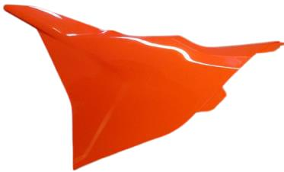
 | KTM-Artikelnummer / KTM part number |  |  |  | A40022099000ABA
 | Artikelnummer Lieferant / Supplier part number |  |  |  | 20250588
 | Artikelgewicht / Part weight [kg] |  |  |  | 0,15
 | Artikelabmessungen / Part dimensions (L x W x H) [mm] |  |  |  | 300 x 200 x 60
2. Qualitätsanforderungen / Quality requirements | Transportart / Mode of transport |  |  |  | Land
 | Korrosionsschutz / Corrosion protection |  |  |  | NO | Specify the type of protection
 | ESD-Schutz / ESD protection |  |  |  | NO | Specify the type of protection
 | Gefahrengut / Hazardous goods |  |  |  | NO | Attach the certification
 | Sonstige Schutzmaßnahmen / Other protective measures |  |  |  | YES | Pack-Schaumbeutel |  |  | Bild vom Artikel in der Verpackung / Picture of the part in the packaging
3. Verpackung / Packaging | Verpackungstyp, Beschreibung / Type of packaging, Description |  |  |  | Karton
 | Einweg oder Mehrweg, Besitzer / Returnable or not returnable, Owner |  |  |  | Non-returnable packaging
 | Ladungsträgernummer bei Mehrwegverpackung / Load carrier number for returnable packaging
 | Abmessungen / Dimensions (L x W x H) [mm] |  |  |  | 600 x 400 x 400
 | Artikel pro Lage / Parts per layer |  |  |  | 2
 | Lagen pro Verpackung / Layer per packaging |  |  |  | 12
 | Artikel pro Verpackung / Parts per packaging |  |  |  | 24
 | Gewicht Verpackungseinheit / Weight packaging unit [kg] |  |  |  | 3,9
4. Lademittel / Loading unit | Lademittel ( = LM ) Typ / Type of loading unit ( = LU ) |  |  |  | Palette |  |  |  | Bild der Ladeeinheit / Picture of the loading unit
 | Einweg oder Mehrweg, Besitzer / Returnable or not returnable, Owner |  |  |  | Euro pallet (EPAL, EUR) |  |  |  | 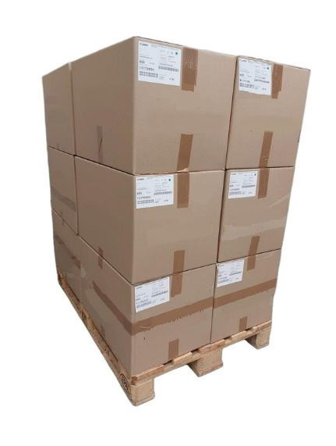
 | Abmessungen LM / Dimensions LU (L x B x H) [mm] |  |  |  | 1200 x 800 x 144
 | Anzahl an Verpackungen pro Lage / Packaging quantity per layer |  |  |  | 4
 | Anzahl an Verpackungslagen pro LM / Quantity of packaging layers per LU |  |  |  | 3
 | Anzahl an Verpackungen pro LM / Packaging quantity per LU |  |  |  | 12
 | Gesamtanzahl Artikel pro LM / Total quantity parts per LU |  |  |  | 288
5. Allgemein / General | Gesamtgewicht / Gross weight [kg] |  |  |  | 59
 | Gesamtabmessungen / Total dimensions (L x W x H) [mm] |  |  |  | 1200 x 800 x 1344
 | Ladeeinheit stapelbar / Loading unit stackable |  |  |  | YES | 1 + 1
 | Transport-Label freigegeben / Transport label approved |  |  |  | YES
Verpackungsstückliste (inkl. Artikel) / Packing bill of materials (incl. part) |  |  |  |  |  |  |  |  | Bemerkungen / Remarks
Pos. / No. | Beschreibung / Description |  |  |  |  |  | Anzahl pro Ladeeinheit / Quantity per loading unit
1 | Musterteil |  |  |  |  |  | 288
2 | Pack-Schaumbeutel |  |  |  |  |  | 288
3 | Kartonverpackung |  |  |  |  |  | 12
4 | EUR-Palette |  |  |  |  |  | 1
5
6
7
Freigabe / Approval
Firma / Company |  |  | Lieferant / Supplier |  |  |  | KTM |  |  | KTM
Abteilung / Department |  |  | Musterabteilung |  |  |  | Material Management VAS
Kontaktperson / Contact person |  |  | Max Mustermann |  |  |  | Michelle Papp
E-Mail-Adresse / E-Mail address |  |  | max.mustermann@musterlieferant.at |  |  |  | packaging@ktm.com
Datum / Date |  |  | 02.04.2025 |  |  |  | 03.04.2025
Freigegeben durch (Unterschrift) / Approved by (signature)

Creator: Steinkellner H. |  |  |  |  | Date of creation: 2025-09-04 |  |  |  |  | Template: VDB_Vorlage
Owner: Guggenberger M. |  |  |  |  | Version: 01

